PET-tháng
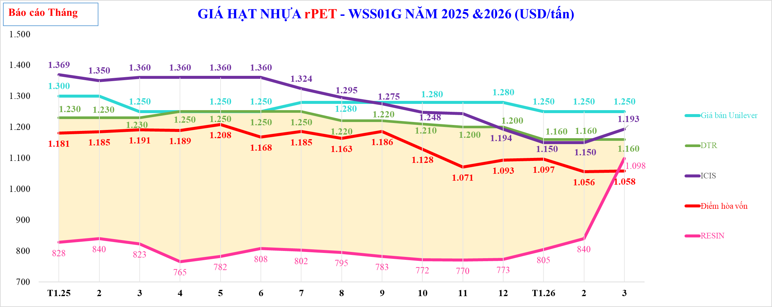

GIÁ HẠT NHỰA rPET - WSS01G NĂM 2025 &2026 (USD/tấn)
 | TTCP | CL | Giá bán Unilever | DTR | ICIS | Giá keo dự báo |  | Điểm hòa vốn | ICIS FOB ĐNA - Giá Cao | RESIN
 | $828 | $403 | 1,300 | $1,230 | $1,369 |  |  | 1,181 |  | $828
 | $840 | $390 | 1,300 | $1,230 | $1,350 |  |  | 1,185 |  | $840
 | $823 | $408 | 1,250 | $1,230 | $1,360 |  |  | 1,191 |  | $823
 | $765 | $485 | 1,250 | $1,250 | $1,360 |  |  | 1,189 |  | $765
 | $782 | $468 | 1,250 | $1,250 | $1,360 |  |  | 1,208 |  | $782
 | $808 | $443 | 1,250 | $1,250 | $1,360 |  |  | 1,168 |  | $808
 | $802 | $448 | 1,280 | $1,250 | $1,324 |  |  | 1,185 |  | $802
 | $795 | $425 | 1,280 | $1,220 | $1,295 |  |  | 1,163 |  | $795
 | $783 | $438 | 1,280 | $1,220 | $1,275 |  |  | 1,186 |  | $783
 | $772 | $438 | 1,280 | $1,210 | $1,248 |  |  | 1,128 |  | $772
 | $770 | $430 | 1,280 | $1,200 | $1,244 |  |  | 1,071 |  | $770
 | $773 | $428 | 1,280 | $1,200 | $1,194 |  |  | 1,093 |  | $773
 | $805 | $355 | 1,250 | $1,160 | $1,150 |  |  | 1,097 |  | $805
 | $840 | $320 | 1,250 | $1,160 | $1,150 |  |  | 1,056 |  | $840
 | $1,098 | $62 | 1,250 | $1,160 | $1,193 |  |  | 1,058 |  | $1,098

Tháng

PET_tuan
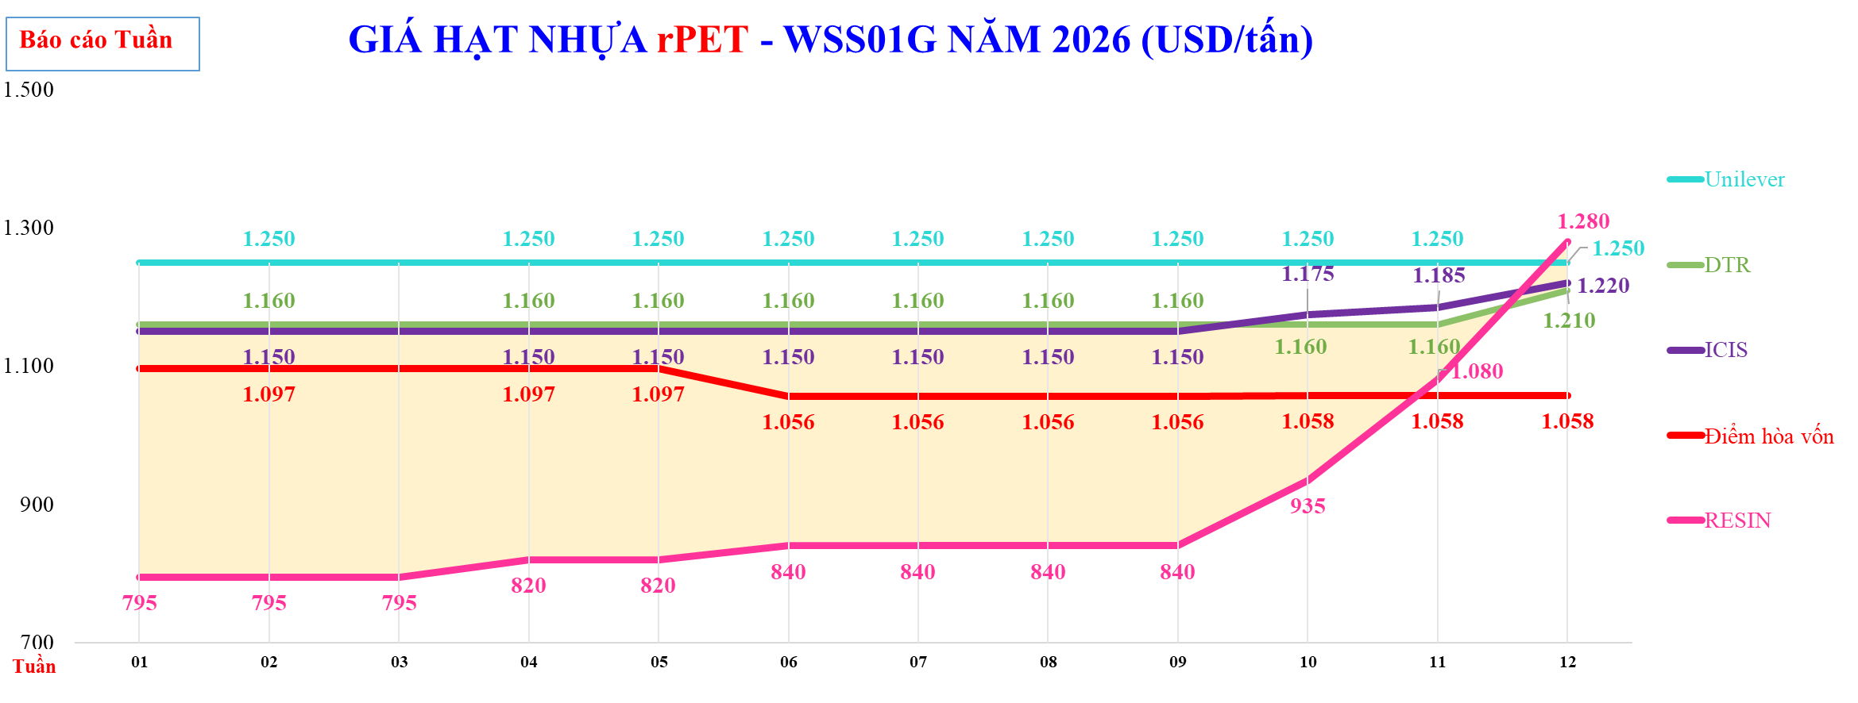

GIÁ HẠT NHỰA rPET - WSS01G NĂM 2026 (USD/tấn)
 | TTCP | CL | #REF! | DTR-Giá FOB rPET ISS01 | Unilever | DTR | ICIS | DTR | Điểm hòa vốn có 25% rewash | Điểm hòa vốn | RESIN | %
 | $795 | $365 |  |  | 1,250 | $1,160 | $1,150 |  |  | $1,097 | $795
 | $795 | $365 |  |  | 1,250 | $1,160 | $1,150 |  |  | $1,097 | $795
 | $795 | $365 |  |  | 1,250 | $1,160 | $1,150 |  |  | $1,097 | $795
 | $820 | $340 |  |  | 1,250 | $1,160 | $1,150 |  |  | $1,097 | $820
 | $820 | $340 |  |  | 1,250 | $1,160 | $1,150 |  |  | $1,097 | $820
 | $840 | $320 |  |  | 1,250 | $1,160 | $1,150 |  |  | $1,056 | $840
 | $840 | $320 |  |  | 1,250 | $1,160 | $1,150 |  |  | $1,056 | $840
 | $840 | $320 |  |  | 1,250 | $1,160 | $1,150 |  |  | $1,056 | $840
 | $840 | $320 |  |  | 1,250 | $1,160 | $1,150 |  |  | $1,056 | $840
 | $935 | $225 |  |  | 1,250 | $1,160 | $1,175 |  |  | $1,058 | $935
 | $1,080 | $80 |  |  | 1,250 | $1,160 | $1,185 |  |  | $1,058 | $1,080
 | $1,280 | ($70) |  |  | 1,250 | $1,210 | $1,220 |  |  | $1,058 | $1,280

PET Fiber_tháng
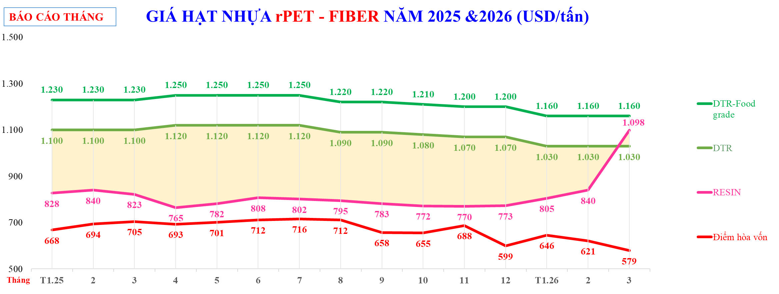

GIÁ HẠT NHỰA rPET - FIBER NĂM 2025 &2026 (USD/tấn)
 | TTCP | CL | DTR-Food grade | Giá bán đối thủ CHORI | Giá bán đối thủ Hyosung | DTR | RESIN | Điểm hòa vốn
 | 828 | $273 | 1,230 |  |  | 1,100 | 828 | 668
 | 840 | $260 | 1,230 |  |  | 1,100 | 840 | 694
 | 823 | $278 | 1,230 |  |  | 1,100 | 823 | 705
 | 765 | $355 | 1,250 |  |  | 1,120 | 765 | 693
 | 782 | $338 | 1,250 |  |  | 1,120 | 782 | 701
 | 808 | $313 | 1,250 |  |  | 1,120 | 808 | 712
 | 802 | $318 | 1,250 |  |  | 1,120 | 802 | 716
 | 795 | $295 | 1,220 |  |  | 1,090 | 795 | 712
 | 783 | $308 | 1,220 |  |  | 1,090 | 783 | 658
 | 772 | $308 | 1,210 |  |  | 1,080 | 772 | 655
 | 770 | $300 | 1,200 |  |  | 1,070 | 770 | 688
 | 773 | $298 | 1,200 |  |  | 1,070 | 773 | 599
 | 805 | $225 | 1,160 |  |  | 1,030 | 805 | 646
 | 840 | $190 | 1,160 |  |  | 1,030 | 840 | 621
 | 1,098 | ($68) | 1,160 |  |  | 1,030 | 1,098 | 579

PET Fiber_tuan
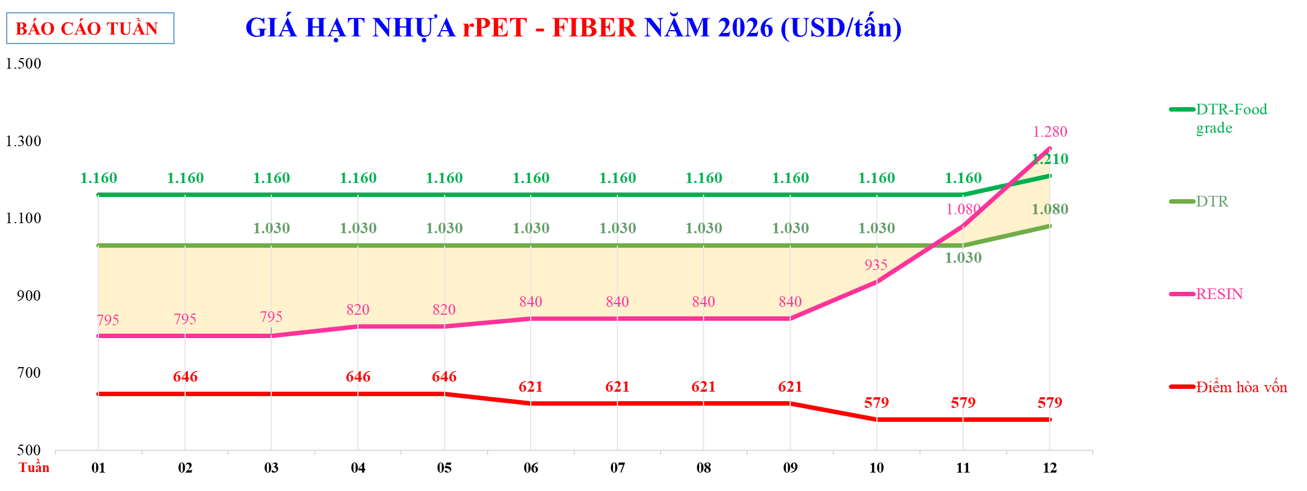

GIÁ HẠT NHỰA rPET - FIBER NĂM 2026 (USD/tấn)
 | TTCP |  |  |  | DTR-Food grade |  | Đối thủ CHORI |  | Đối thủ Hyosung |  | DTR |  | RESIN |  | Điểm hòa vốn
 | $795 |  | $235 | 7 | $1,160 | 01 |  | 01 |  | 01 | $1,030 | 01 | $795 | 01 | 646
 | $795 |  | $235 | 8 | $1,160 | 02 |  | 02 |  | 02 | $1,030 | 02 | $795 | 02 | 646
 | $795 |  | $235 | 9 | $1,160 | 03 |  | 03 |  | 03 | $1,030 | 03 | $795 | 03 | 646
 | $820 |  | $210 | 10 | $1,160 | 04 |  | 04 |  | 04 | $1,030 | 04 | $820 | 04 | 646
 | $820 |  | $210 | 11 | $1,160 | 05 |  | 05 |  | 05 | $1,030 | 05 | $820 | 05 | 646
 | $840 |  | $190 | 12 | $1,160 | 06 |  | 06 |  | 06 | $1,030 | 06 | $840 | 06 | 621
 | $840 |  | $190 | T1.26 | $1,160 | 07 |  | 07 |  | 07 | $1,030 | 07 | $840 | 07 | 621
 | $840 |  | $190 | 2 | $1,160 | 08 |  | 08 |  | 08 | $1,030 | 08 | $840 | 08 | 621
 | $840 |  | $190 | 3 | $1,160 | 09 |  | 09 |  | 09 | $1,030 | 09 | $840 | 09 | 621
 | $935 |  | $95 | 4 | $1,160 | 10 |  | 10 |  | 10 | $1,030 | 10 | $935 | 10 | 579
 | $1,080 |  | ($50) |  | $1,160 | 11 |  | 11 |  | 11 | $1,030 | 11 | $1,080 | 11 | 579
 | $1,280 |  | ($200) | Mã SP | $1,210 | 12 |  | 12 |  | 12 | $1,080 | 12 | $1,280 | 12 | 579
 |  |  |  | Diễn giải |  | 13 |  | 13 |  | 13 |  | 13 |  | 13
 |  |  |  | 01
 |  |  |  | 02
 |  |  |  | 03
 |  |  |  | 04
 |  |  |  | 05
 |  |  |  | 06
 |  |  |  | 07
 |  |  |  | 08
 |  |  |  | 09
 |  |  |  | 10
 |  |  |  | 11
 |  |  |  | 12

HD thổi-tháng
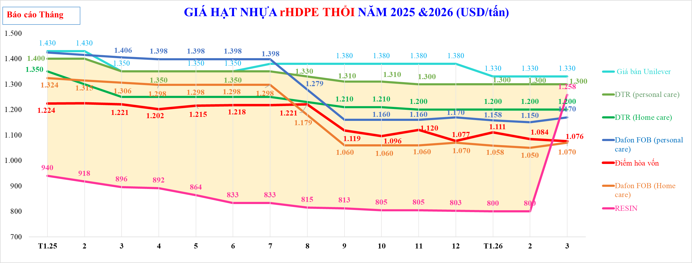

Giá bán cho U

Giá bán của DTR

Giá FOB Dafon ( Anh 12 cung cấp)

Giá FOB Dafon Taiwan

Giá bán DTR

GIÁ HẠT NHỰA rHDPE THỔI NĂM 2025 &2026 (USD/tấn)
 | TTCP | CL | DTR-Giá FOB rHD xuất xưởng | Giá Dafon CIF_ĐNÁ rHD | Giá bán Unilever | DTR (personal care) | DTR (Home care) | Dafon FOB (personal care) | Điểm hòa vốn | Dafon FOB (Home care) | Giá bán Dafong | ICIS - Giá vảy HDPE
 | $940 | $460 |  |  | 1,430 | $1,400 | $1,350 | $1,424 | $1,224 | $1,324
 | $918 | $482 |  |  | 1,430 | $1,400 | $1,300 | $1,415 | $1,225 | $1,315
 | $896 | $454 |  |  | 1,350 | $1,350 | $1,250 | $1,406 | $1,221 | $1,306
 | $892 | $459 |  |  | 1,350 | $1,350 | $1,250 | $1,398 | $1,202 | $1,298
 | $864 | $486 |  |  | 1,350 | $1,350 | $1,250 | $1,398 | $1,215 | $1,298
 | $833 | $517 |  |  | 1,350 | $1,350 | $1,250 | $1,398 | $1,218 | $1,298
 | $833 | $517 |  |  | 1,380 | $1,350 | $1,250 | $1,398 | $1,218 | $1,298
 | $815 | $515 |  |  | 1,380 | $1,330 | $1,230 | $1,279 | $1,221 | $1,179
 | $813 | $498 |  |  | 1,380 | $1,310 | $1,210 | $1,160 | $1,119 | $1,060
 | $805 | $505 |  |  | 1,380 | $1,310 | $1,210 | $1,160 | $1,096 | $1,060
 | $805 | $495 |  |  | 1,380 | $1,300 | $1,200 | $1,160 | $1,120 | $1,060
 | $803 | $498 |  |  | 1,380 | $1,300 | $1,200 | $1,170 | $1,077 | $1,070
 | $800 | $500 |  |  | 1,330 | $1,300 | $1,200 | $1,158 | $1,111 | $1,058
 | $800 | $500 |  |  | 1,330 | $1,300 | $1,200 | $1,150 | $1,084 | $1,050
 | $1,258 | $42 |  |  | 1,330 | $1,300 | $1,200 | $1,170 | $1,076 | $1,070

Tháng

HD thổi_tuần
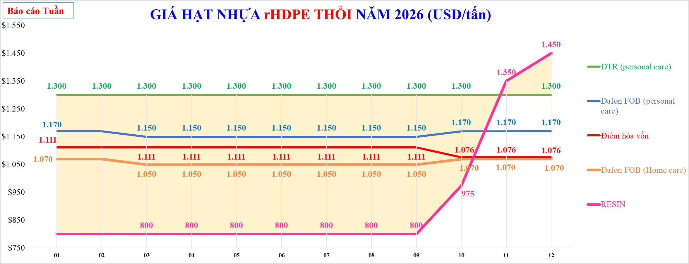

GIÁ HẠT NHỰA rHDPE THỔI NĂM 2026 (USD/tấn)
 | TTCP | CL | DTR (personal care) | Giá bán Unilever | Dafon FOB (personal care) | Điểm hòa vốn | DTR (Home care) | Dafon FOB (Home care) | DTR-Giá FOB rHD xuất xưởng | Điểm hòa vốn | Giá Dafon CIF_ĐNÁ rHD | ICIS
 | $800 | $500 | 1,300 |  | $1,170 | $1,111 |  | $1,070
 | $800 | $500 | 1,300 |  | $1,170 | $1,111 |  | $1,070
 | $800 | $500 | 1,300 |  | $1,150 | $1,111 |  | $1,050
 | $800 | $500 | 1,300 |  | $1,150 | $1,111 |  | $1,050
 | $800 | $500 | 1,300 |  | $1,150 | $1,111 |  | $1,050
 | $800 | $500 | 1,300 |  | $1,150 | $1,111 |  | $1,050
 | $800 | $500 | 1,300 |  | $1,150 | $1,111 |  | $1,050
 | $800 | $500 | 1,300 |  | $1,150 | $1,111 |  | $1,050
 | $800 | $500 | 1,300 |  | $1,150 | $1,111 |  | $1,050
 | $975 | $325 | 1,300 |  | $1,170 | $1,076 |  | $1,070
 | $1,350 | ($50) | 1,300 |  | $1,170 | $1,076 |  | $1,070
 | $1,450 | ($100) | 1,350 |  | $1,170 | $1,076 |  | $1,070

Tuần

HD Ép-tháng
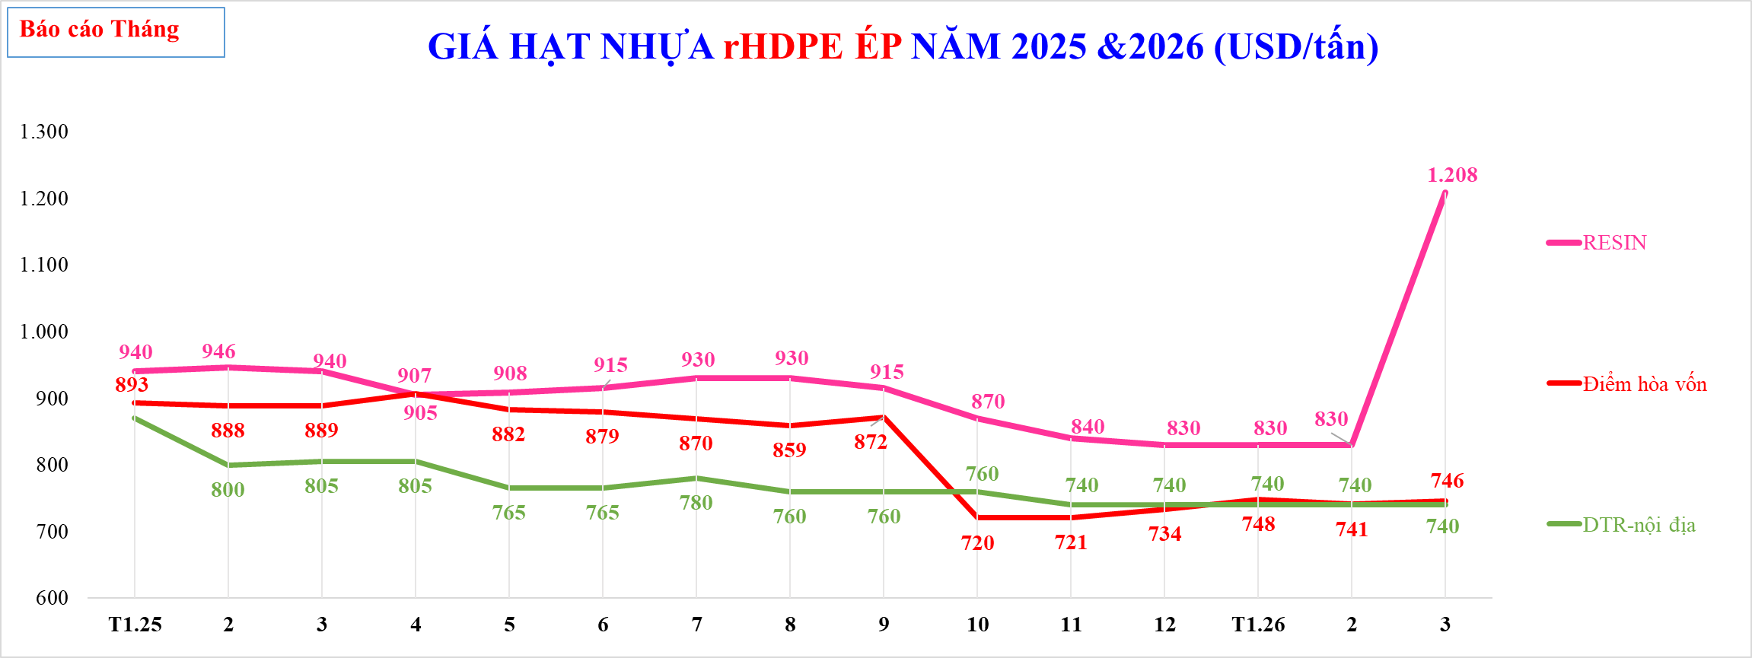

GIÁ HẠT NHỰA rHDPE ÉP NĂM 2025 &2026 (USD/tấn)
 | RESIN | Điểm hòa vốn | Hạt rHD ép (Châu Âu)-ICIS | DTR-nội địa | Điểm hòa vốn sử dụng 100% Olefin
T1.25 | 940 | 893 |  | $870
2 | 946 | 888 |  | $800
3 | 940 | 889 |  | $805
4 | 905 | 907 |  | $805
5 | 908 | 882 |  | $765
6 | 915 | 879 |  | $765
7 | 930 | 870 |  | $780
8 | 930 | 859 |  | $760
9 | 915 | 872 |  | $760
10 | 870 | 720 |  | $760
11 | 840 | 721 |  | $740
12 | 830 | 734 |  | $740
T1.26 | 830 | 748 |  | $740
2 | 830 | 741 |  | $740
3 | 1,208 | 746 |  | $740

Tháng

HD Ép_tuần
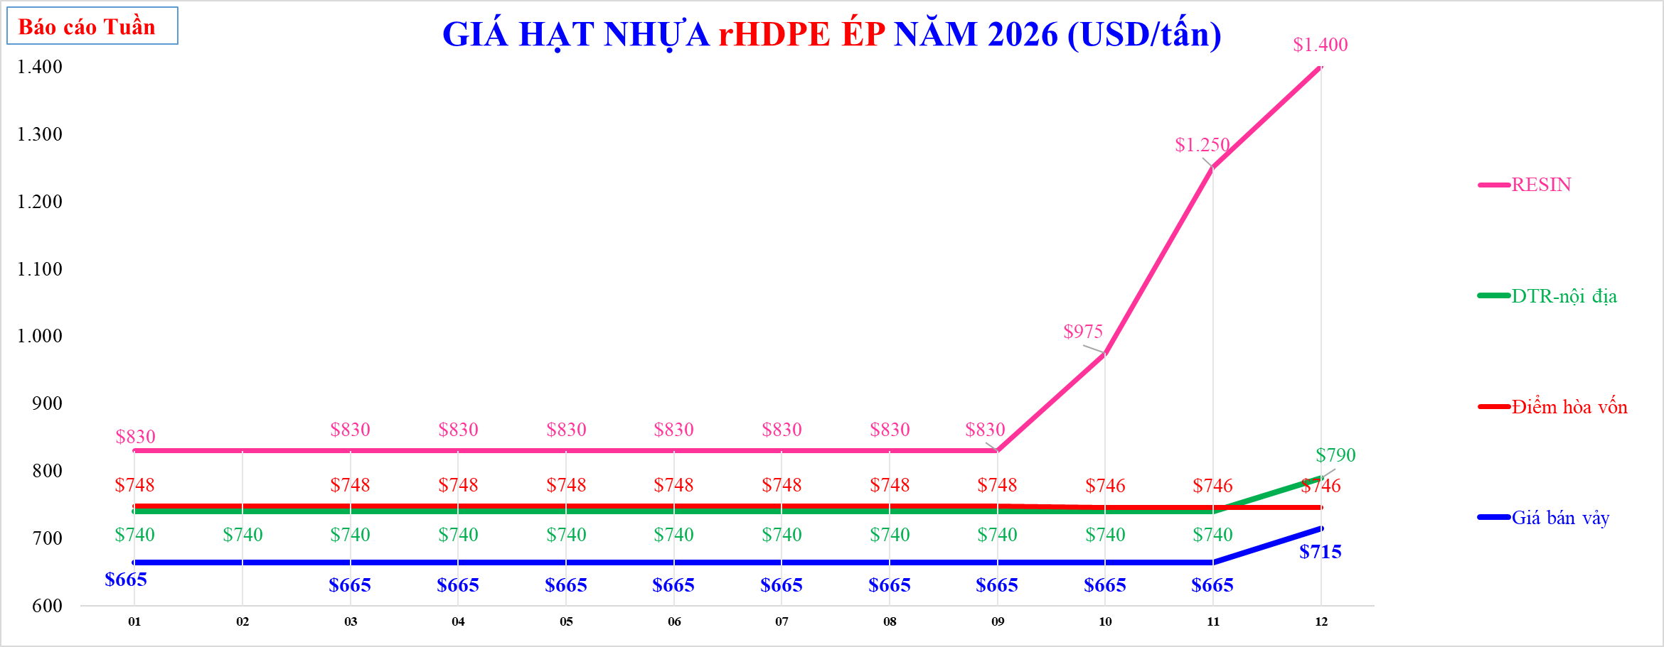

GIÁ HẠT NHỰA rHDPE ÉP NĂM 2026 (USD/tấn)
 | TTCP | CL | Hạt rHD ép (Châu Âu)-ICIS | DTR FOB rHD Ép- màu trắng& đỏ | DTR-xuất hóa đơn (màu trắng& đỏ) | DTR (PTBV) | RESIN | % | DTR-nội địa | Điểm hòa vốn | Điểm hòa vốn sử dụng 100% Olefin | Giá bán vảy
 |  |  |  |  |  |  | 830 |  | $740 | 748 |  | 665
 |  |  |  |  |  |  | 830 |  | $740 | 748 |  | 665
 |  |  |  |  |  |  | 830 |  | $740 | 748 |  | 665
 |  |  |  |  |  |  | 830 |  | $740 | 748 |  | 665
 |  |  |  |  |  |  | 830 |  | $740 | 748 |  | 665
 |  |  |  |  |  |  | 830 |  | $740 | 748 |  | 665
 |  |  |  |  |  |  | 830 |  | $740 | 748 |  | 665
 |  |  |  |  |  |  | 830 |  | $740 | 748 |  | 665
 |  |  |  |  |  |  | 830 |  | $740 | 748 |  | 665
 |  |  |  |  |  |  | 975 |  | $740 | 746 |  | 665
 |  |  |  |  |  |  | 1,250 |  | $740 | 746 |  | 665
 |  |  |  |  |  |  | 1,400 |  | $790 | 746 |  | 715

Tuần

PP-tháng
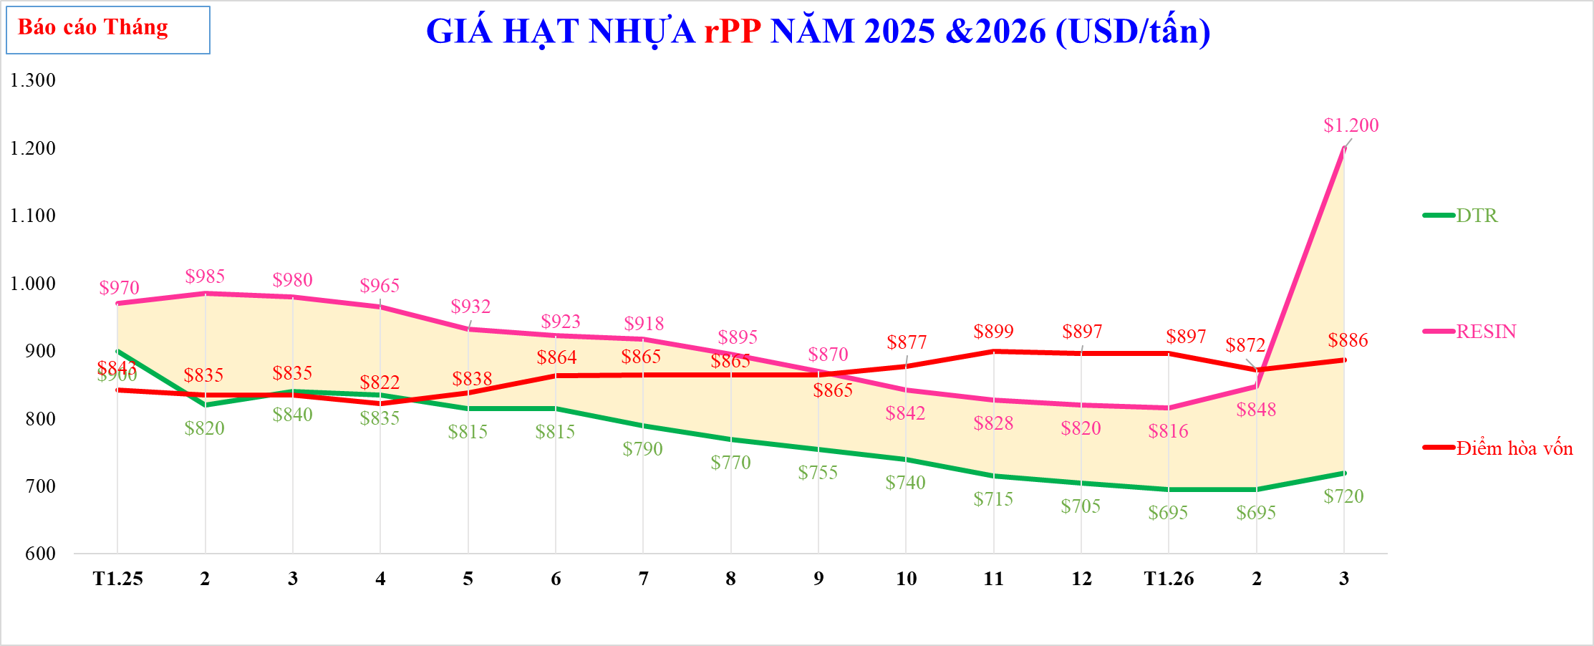

GIÁ HẠT NHỰA rPP NĂM 2025 &2026 (USD/tấn)
 | TTCP | CL | Diễn giải | Vảy PP tuyển | Vảy PP tuyển | Vảy PP tuyển mua ngoài - ICIS | Hạt màu (Châu Âu) - ICIS | DTR | RESIN | Điểm hòa vốn | Hạt đen (Châu Âu) - ICIS | %
 | 970 | ($70) |  |  |  |  |  | $900 | 970 | $843
 | 985 | ($165) |  |  |  |  |  | $820 | 985 | $835
 | 980 | ($140) |  |  |  |  |  | $840 | 980 | $835
 | 965 | ($130) |  |  |  |  |  | $835 | 965 | $822
 | 932 | ($117) |  |  |  |  |  | $815 | 932 | $838
 | 923 | ($108) |  |  |  |  |  | $815 | 923 | $864
 | 918 | ($129) |  |  |  |  |  | $790 | 918 | $865
 | 895 | ($126) |  |  |  |  |  | $770 | 895 | $865
 | 870 | ($116) |  |  |  |  |  | $755 | 870 | $865
 | 842 | ($102) |  |  |  |  |  | $740 | 842 | $877
 | 828 | ($113) |  |  |  |  |  | $715 | 828 | $899
 | 820 | ($115) |  |  |  |  |  | $705 | 820 | $897
 | 816 | ($121) |  |  |  |  |  | $695 | 816 | $897
 | 848 | ($153) |  |  |  |  |  | $695 | 848 | $872
 | 1,200 | ($480) |  |  |  |  |  | $720 | 1,200 | $886

Tháng

PP_tuần
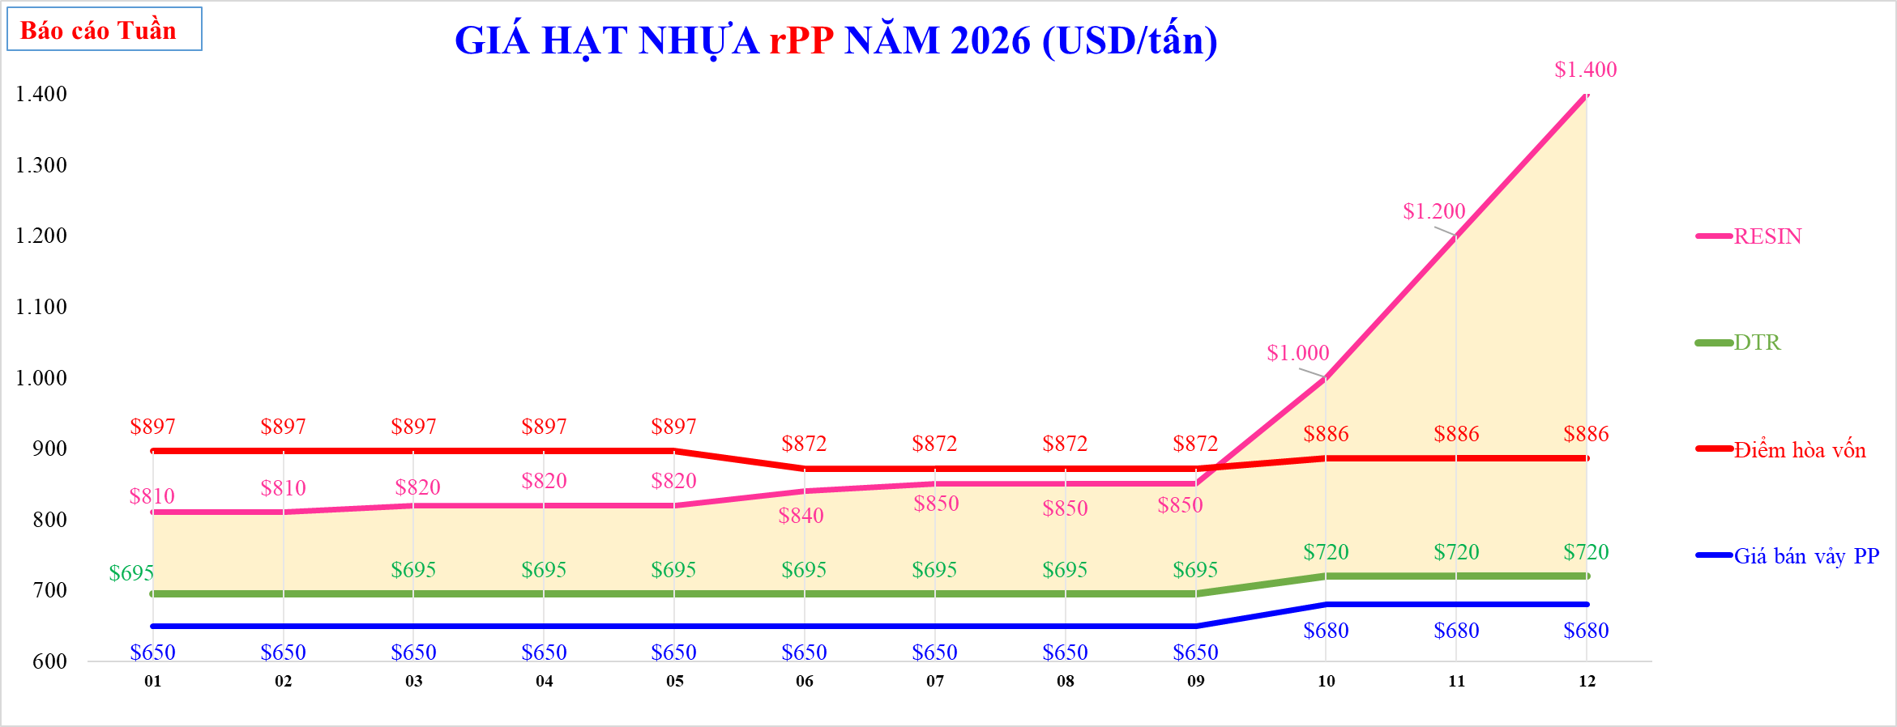

GIÁ HẠT NHỰA rPP NĂM 2026 (USD/tấn)
 | TTCP | CL | Diễn giải | Giá bán vảy PP | Vảy PP tuyển | RESIN | Vảy PP tuyển mua ngoài - ICIS | Hạt màu (Châu Âu) - ICIS | DTR | Điểm hòa vốn | Hạt đen (Châu Âu) - ICIS | %
 | $810 | ($115) |  |  |  | $810 |  |  | $695 | $897
 | $810 | ($115) |  |  |  | $810 |  |  | $695 | $897
 | $820 | ($125) |  |  |  | $820 |  |  | $695 | $897
 | $820 | ($125) |  |  |  | $820 |  |  | $695 | $897
 | $820 | ($125) |  |  |  | $820 |  |  | $695 | $897
 | $840 | ($145) |  |  |  | $840 |  |  | $695 | $872
 | $850 | ($155) |  |  |  | $850 |  |  | $695 | $872
 | $850 | ($155) |  |  |  | $850 |  |  | $695 | $872
 | $850 | ($155) |  |  |  | $850 |  |  | $695 | $872
 | $1,000 | ($280) |  |  |  | $1,000 |  |  | $720 | $886
 | $1,200 | ($480) |  |  |  | $1,200 |  |  | $720 | $886
 | $1,400 | ($630) |  |  |  | $1,400 |  |  | $770 | $886

Tuần

Vảy PP_tháng
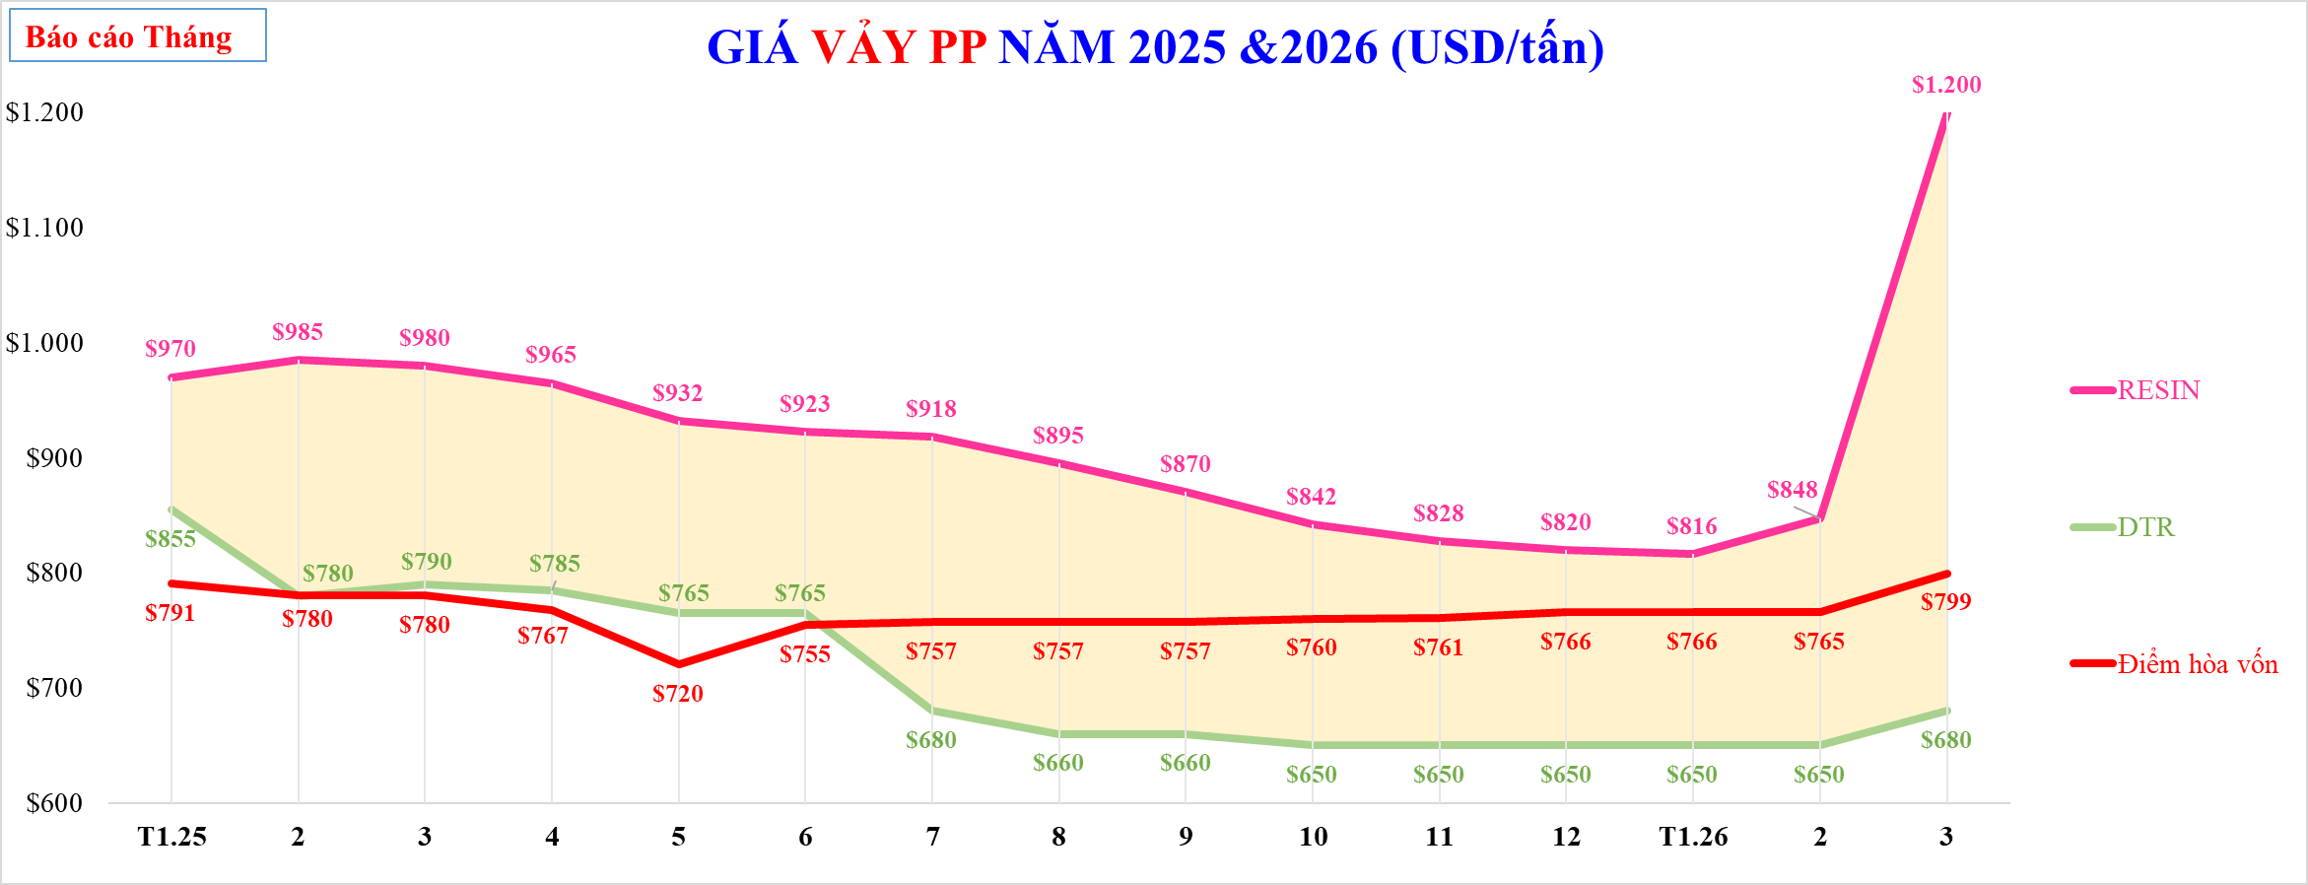

GIÁ VẢY PP NĂM 2025 &2026 (USD/tấn)
 | TTCP | CL | Diễn giải | RESIN | DTR | % | Điểm hòa vốn
 | 970 | ($115) |  | 970 | $855 |  | 791
 | 985 | ($205) |  | 985 | $780 |  | 780
 | 980 | ($190) |  | 980 | $790 |  | 780
 | 965 | ($180) |  | 965 | $785 |  | 767
 | 932 | ($167) |  | 932 | $765 |  | 720
 | 923 | ($158) |  | 923 | $765 |  | 755
 | 918 | ($238) |  | 918 | $680 |  | 757
 | 895 | ($235) |  | 895 | $660 |  | 757
 | 870 | ($210) |  | 870 | $660 |  | 757
 | 842 | ($192) |  | 842 | $650 |  | 760
 | 828 | ($178) |  | 828 | $650 |  | 761
 | 820 | ($170) |  | 820 | $650 |  | 766
 | 816 | ($166) |  | 816 | $650 |  | 766
 | 848 | ($198) |  | 848 | $650 |  | 765
 | 1,200 | ($520) |  | 1,200 | $680 |  | 799

Tháng

Vảy PP_tuần
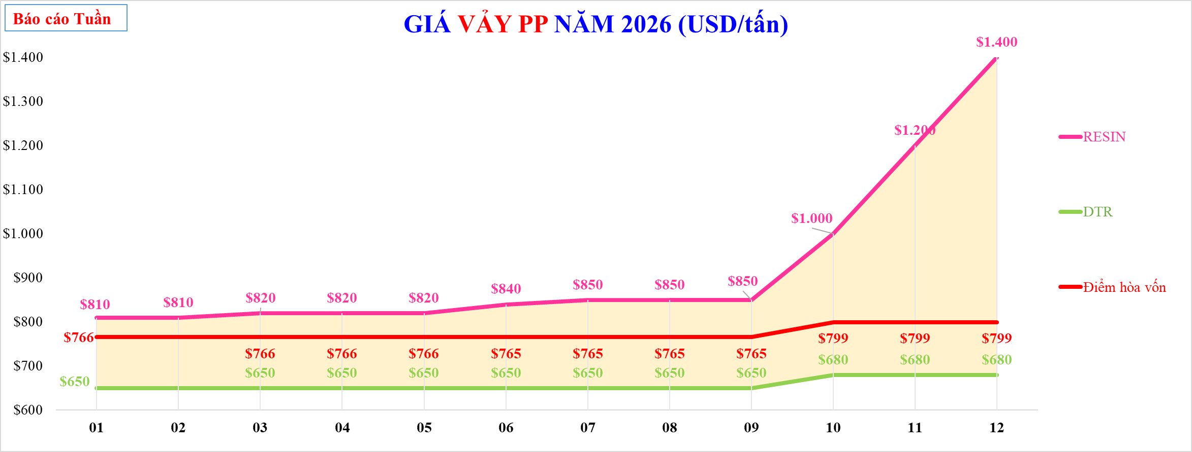

GIÁ VẢY PP NĂM 2026 (USD/tấn)
 | TTCP | CL | Diễn giải | RESIN | DTR | % | Điểm hòa vốn
 | $810 | ($160) |  | $810 | $650 |  | 766
 | $810 | ($160) |  | $810 | $650 |  | 766
 | $820 | ($170) |  | $820 | $650 |  | 766
 | $820 | ($170) |  | $820 | $650 |  | 766
 | $820 | ($170) |  | $820 | $650 |  | 766
 | $840 | ($190) |  | $840 | $650 |  | 765
 | $850 | ($200) |  | $850 | $650 |  | 765
 | $850 | ($200) |  | $850 | $650 |  | 765
 | $850 | ($200) |  | $850 | $650 |  | 765
 | $1,000 | ($320) |  | $1,000 | $680 |  | 799
 | $1,200 | ($520) |  | $1,200 | $680 |  | 799
 | $1,400 | ($670) |  | $1,400 | $730 |  | 799

Tuần

Vảy HD ÉP_tháng
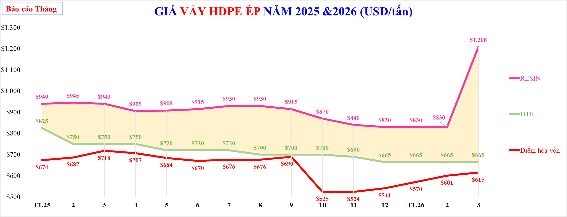

GIÁ VẢY HDPE ÉP NĂM 2025 &2026 (USD/tấn)
 | TTCP | CL | RESIN | DTR | Điểm hòa vốn | %
 | 940 | ($115) | 940 | $825 | 674
 | 945 | ($195) | 945 | $750 | 687
 | 940 | ($190) | 940 | $750 | 718
 | 905 | ($155) | 905 | $750 | 707
 | 908 | ($188) | 908 | $720 | 684
 | 915 | ($195) | 915 | $720 | 670
 | 930 | ($210) | 930 | $720 | 676
 | 930 | ($230) | 930 | $700 | 676
 | 915 | ($215) | 915 | $700 | 690
 | 870 | ($170) | 870 | $700 | 525
 | 840 | ($150) | 840 | $690 | 524
 | 830 | ($165) | 830 | $665 | 541
 | 830 | ($165) | 830 | $665 | 570
 | 830 | ($165) | 830 | $665 | 601
 | 1,208 | ($543) | 1,208 | $665 | 615

Tháng

Vảy HD ÉP_tuần
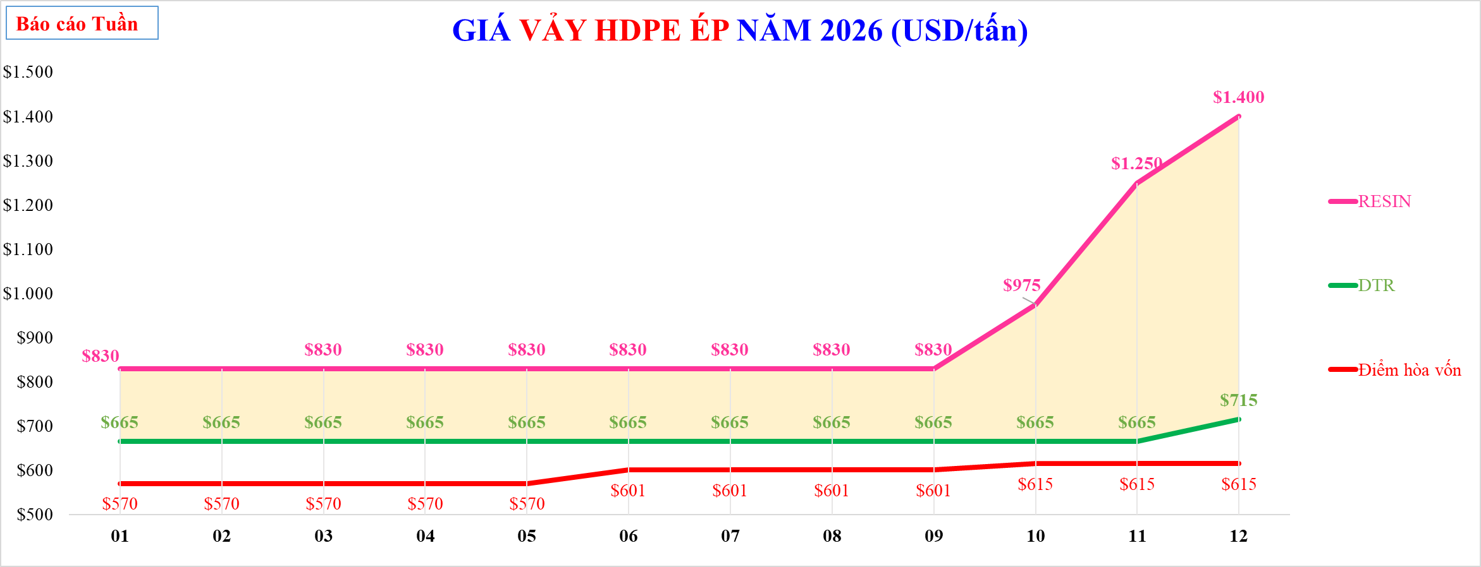

GIÁ VẢY HDPE ÉP NĂM 2026 (USD/tấn)
 | TTCP |  | CL |  | RESIN |  | DTR |  | Điểm hòa vốn |  | %
 | $830 |  | ($165) | 01 | $830 | 01 | $665 | 01 | 570 | 48 | -20%
 | $830 |  | ($165) | 02 | $830 | 02 | $665 | 02 | 570 | 49 | -20%
 | $830 |  | ($165) | 03 | $830 | 03 | $665 | 03 | 570 | 50 | -20%
 | $830 |  | ($165) | 04 | $830 | 04 | $665 | 04 | 570 | 51 | -20%
 | $830 |  | ($165) | 05 | $830 | 05 | $665 | 05 | 570 | 52 | -20%
 | $830 |  | ($165) | 06 | $830 | 06 | $665 | 06 | 601 |  | -20%
 | $830 |  | ($165) | 07 | $830 | 07 | $665 | 07 | 601 |  | -20%
 | $830 |  | ($165) | 08 | $830 | 08 | $665 | 08 | 601 |  | -20%
 | $830 |  | ($165) | 09 | $830 | 09 | $665 | 09 | 601 |  | -20%
 | $975 |  | ($310) | 10 | $975 | 10 | $665 | 10 | 615 |  | -32%
 | $1,250 |  | ($585) | 11 | $1,250 | 11 | $665 | 11 | 615 |  | -47%
 | $1,400 |  | ($685) | 12 | $1,400 | 12 | $715 | 12 | 615 |  | -49%

Tuần

